手順
Redisサービス更新手順書

【作業概要説明】
本手順はRedisサービス更新を実施する手順である。

【操作対象】
AWS ElastiCache for Redis コンソール

【操作担当者】
ISIDサービスデスク担当者

【作業端末】
本番・研修・開発環境：AWSコンソール管理端末

番号 | 操作項目 | 操作方法 | 確認方法 | チェック | 開始時間 | 終了時間 | 作業担当者 | 作業確認者 | 備考
1 | 端末ログイン | ■本番・研修・開発環境 AWSコンソール管理端末→AWSコンソール ＃作業用のロールはAWS管理コンソールの「保守運用用アカウント」を利用する。 | 左記ログインにおいてエラーが発生しないこと。 | □
2 | AWSコンソールから、Amazon Elasticache for Redisサービスを開く | AWSコンソール検索窓に「ElastiCache」と入力し、Amazon Elasticache for Redis画面を開く。 | - | □
3 | サービスの更新-1 | 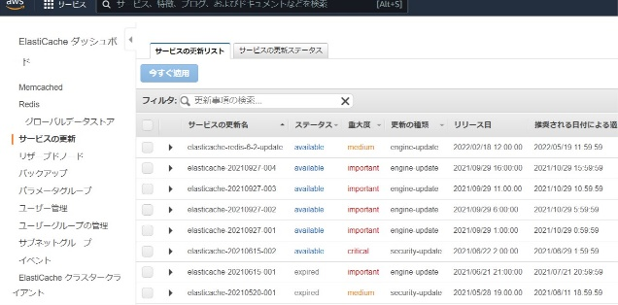 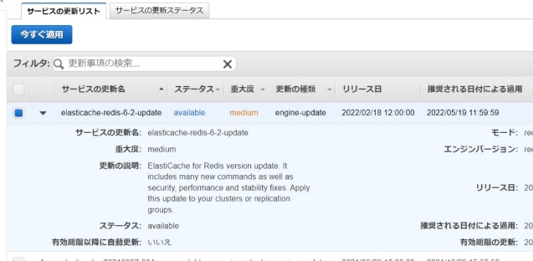 左ペインから「サービスの更新」を選択する。 適用対象の「サービスの更新名」にチェックを入れる。 「今すぐ適用」ボタンを押す。 | - | □
4 | サービスの更新-2 | 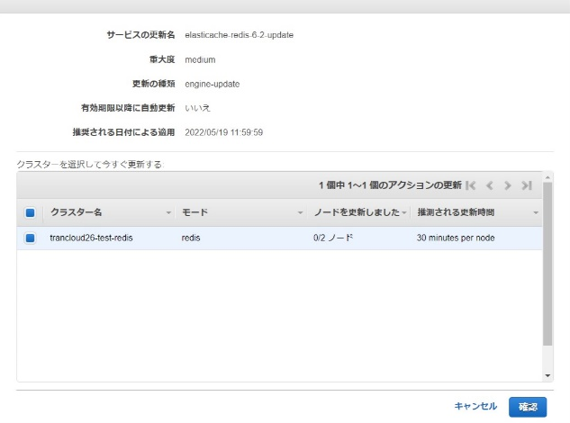 適用対象のRedisにチェックを入れ、「確認」ボタンを押す。 対象のRedisのサービス更新が開始されたことを確認する。 | 対象のRedisの更新が完了したことを確認する。 ※「サービスの更新ステータス」がAvailableとなっていることを確認する。
5 | AWSコンソールの終了 端末ログオフ | ブラウザを閉じてAWSコンソールを終了し、各環境ごと以下の手順を実施する。 ■本番・研修・開発環境 AWSコンソール管理端末からログオフを実施する。 | AWSコンソールの終了および、AWSコンソール管理端末からのログオフを確認する。 | □

